KU Aur
Lokalitet i sjø | Oppdrettslokalitet: H190-01 VKA 08/01 1576 Hagahammaren 19995, Aure kommune.
Arealbeskrivelse | Oppdrettslokalitet sør på Tustna/Årsundfjorden.
Lokalitetens formelle plassering | Grunnlaget for opprettelsen av denne lokaliteten er tidligere formelt godkjent av Fiskeri-
 | direktoratet, Møre og Romsdal Fylkeskommune og Aure kommune.
Hva er nytt i denne KU-en? | Det er endringen med å markere og inkludere det eksisterende fortøyningsarealet
 | (+ 100 meter) som er grunnlaget for denne KU/ROS-analysen.
Formål i dag | Kombinerte formål i sjø og vassdrag med eller uten tilhørende strandsone NFFFA (6800)
 | og Akvakulturareal (A).
Aktiv/passiv mht akvakultur | Lokaliteten er aktiv. Det drives med laks, ørret og regnbueørret. Lerøy Midt.
Forslag | Endring til: Flerbruksområde VKA og Hensynsone (190) = fortøyning
Nytt areal | Utvidelse av eksisterende areal, det meste til fortøyningsareal.
 | Gammelt NFFFA areal = xx daa
 | Fortøyningsareal = yy daa
Nytt formål
 | Tilpasse Hensynsone (190) / fortøyningssone ut til 100 m utenfor
 | ankere (tilpasses lokaliteten).
Forslagsstiller | Arbeidsgruppen: Sjøområdeplan Nordmøre
Oppdrettsformål | Oppdrettsformål.
Kart: Oversikt over nye arealer
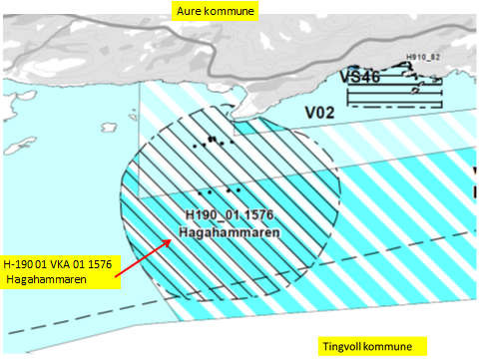

Kart: Opprinnelig Akvakultur-areal som tas ut av planen.
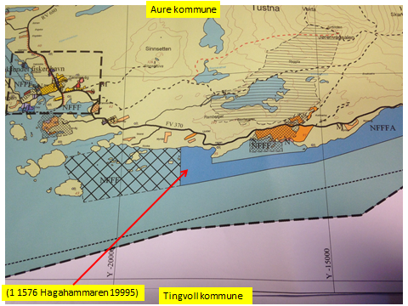

KONSEKVENSUTREDNING
TEMA | VURDERING | DATAKILDER | KONSEKVENS
Miljø og naturressurser
PLanformål: land | LNF-områder. LNF-område med spredt boligbebyggelse. Boligområde.
 | Fritidsbebebyggelse.
Bestander av anadrom laksefisk
Lakselus | Noe lakselus | Lusedata.no
Lakserømming fra merder | Få rømminger. | Fiskeridirektoratet.no
Landskap | Ingen spesielle, arealet Sør for Hagahammaren - rundt Kråkanø - ønskes som NFFF. | Aure kommune
Kulturminner/kulturmiljø | Haganeset: gravminne. Bjørnhammmaren: gravminne. Indre Kråkanøy: Bosetning- | Kulturminnesøk.no
 | aktivitetsområde. Jørgenvåg og Leirvåg: gravminne.

Tilstøtende arealer I sjø: | Kombinerte formål i sjø og vassdrag med eller uten tilhørende strandsone NFFFA (6800)
 | Bruk og vern av sjø og vassdrag med tilhørende strandsone NFFF (6001), og
Strandsone og lokale vassdrag | Lite forurensning. | Sjøområdeplan Nordmøre:
Gyteområde | Ikke gyteområde i arealet. | Fiskeridirektoratet.no
Naturvernområde | Ingen i sjø.
Naturmangfold | Mye fugl i området. Planter: hassel. | Naturbase.no
 | Oter. Mange fiskeslag.
Helse og trivsel
Forurensning/bunn | Miljøundersøkelser bunn: God (2) | MOM-B undersøkelser
 | Miljøundersøkelser bunn: God (2). Gradient ut fra lokaliteten. | MOM-c undersøkelser
 |  | Åkerblå.no Fiskeridirektoratet
Forurensning/støy | Noe støy, jamfør bestemmelse.
Forurensning/lys | Lite lyspåvirkning, jamfør bestemmelse.
Friluftsliv, rekreasjon, tilgjengelighet | Ferdsel inntil 20 m og fiske inntil 100 m fra overflatestrukturer. | Forskrift FOR-2008-06-17-822
Friluftsliv, strandsone | Strandsone noe berørt.
Friluftsliv | Friluftsliv noe berørt.
Folkehelse | Mindre påvirket. | Sjøområdeplan Nordmøre:
Næring og transport
Næringsliv og sysselsetting | Oppdrett gir arbeidsplasser.
Ferdsels- og trafikksikkerhet | Noe hindrer av ferdsel.
Havner | Ingen hindring for havner i nærheten. | Kr.sund og Normøre havn IKS.
Kilenøter | Ingen registreringer. | Merknad fra folkemøte.
Fiske: aktive redskaper (reketrål) | Ankere og fortøyninger går inn på rekefelt og dekker deler av det i Sør. | Fiskeridirektoratet.no
Passive redskaper (gar, line, jukse) | Ankere og fortøyninger går inn på fiskefelt og dekker deler av det i Sør. | Fiskeridirektoratet.no
Låssettingplass (for sei, sild bl.a) | To låssettingsplasser er registrert: Like Vest for og like Øst for Haganeset. De to områdene er | Fiskeridirektoratet.no
 | tilgjengelig for fiskefartøyer.
Infrastruktur
Teknisk infrastruktur | Landstrøm skal benyttes, se bestemmelser. | Aure kommune.
Tilgang til lokaliteten. | Båt.

Risiko- og sårbarhetsvurdering
Skredfare/grunnforhold | Lav fare for jord- eller snøskred. | Skrednett.no
Vær og vind | Lav til moderat bølgehøyde.
Sjøstraum | Årlig midlet strømhastighet: Lav til moderat NordVestgående straum.Svakere ved land. | Sintef (SINMOD)
Annet | Ingen
Samlet vurdering
 | Egnet som oppdrettslokalitet.
Avbøtende tiltak | Samarbeid med fiskere for å finne plass til akvakulturfortøyninger.
Avbøtende tiltak | Samarbeid med fiskere for å finne plass til akvakulturfortøyninger/låssettingsarealer.
 | Lakselus fra og rømming av oppdrettslaks er et problem generelt sett.
 | Positivt for kommunen/arbeidsplasser.
Konfliktpotensiale | Noe konfliktpotensiale.
Konklusjon - oppsummering
 | Utvidelse av eksisterende areal.
 | De nye områdene tas inn i planen.

Lokalitet i sjø | Oppdrettslokalitet: H190-02 VKA 08/01 1576 Segelråa 19855, Aure kommune.
Arealbeskrivelse | Oppdrettslokalitet sør på Tustna/Årsundfjorden.
Lokalitetens formelle plassering | Grunnlaget for opprettelsen av denne lokaliteten er tidligere formelt godkjent av Fiskeri-
 | direktoratet, Møre og Romsdal Fylkeskommune og Aure kommune.
Hva er nytt i denne KU-en? | Det er endringen med å markere og inkludere det eksisterende fortøyningsarealet
 | (+ 100 meter) som er grunnlaget for denne KU/ROS-analysen.
Formål i dag | Kombinerte formål i sjø og vassdrag med eller uten tilhørende strandsone NFFFA (6800)
 | og Akvakulturareal (A).
Aktiv/passiv mht akvakultur | Lokaliteten er aktiv. Det drives med laks, ørret og regnbueørret. Lerøy Midt.
Forslag | Endring til: Flerbbruksområde VKA og Hensynsone (190) = fortøyning
Nytt areal | Utvidelse av eksisterende areal, det meste til fortøyningsareal.
 | Gammelt NFFFA areal = xx daa
 | Fortøyningsareal = yy daa
Nytt formål
 | Tilpasse Hensynsone (190) / fortøyningssone ut til 100 m utenfor
 | ankere (tilpasses lokaliteten).
Forslagsstiller | Arbeidsgruppen: Sjøområdeplan Nordmøre
Oppdrettsformål | Oppdrettsformål.
Kart: Oversikt over nye arealer

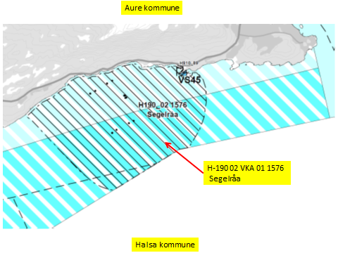

Kart: Opprinnelig Akvakultur-areal som tas ut av planen.

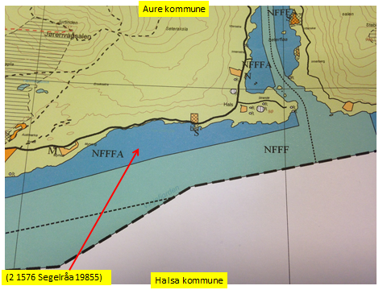

KONSEKVENSUTREDNING
TEMA | VURDERING | DATAKILDER | KONSEKVENS
Miljø og naturressurser
PLanformål: land | LNF-områder.
 | Fritidsbebebyggelse.
Bestander av anadrom laksefisk
Lakselus | Noe lakselus | Lusedata.no
Lakserømming fra merder | Få rømminger. | Fiskeridirektoratet.no
Landskap | Ingen spesielle. | Aure kommune
Kulturminner/kulturmiljø | Ersvik: Gravminne. Hals: 2 Bosetning-aktivitetsområde.Gravminne. | Kulturminnesøk.no
 | Tåhaugen: Gravminne.

Tilstøtende arealer I sjø: | Kombinerte formål i sjø og vassdrag med eller uten tilhørende strandsone NFFFA (6800)
 | Bruk og vern av sjø og vassdrag med tilhørende strandsone NFFF (6001).
Strandsone og lokale vassdrag | Lite forurensning. | Sjøområdeplan Nordmøre:
Gyteområde | Ikke gyteområde i arealet. | Fiskeridirektoratet.no
Naturvernområde | Ingen i sjø.
Naturmangfold | Mye fugl i området. Planter: alm. | Naturbase.no
 | Oter. Mange fiskeslag.
Fjordkryssing hjort | Identifisert fjordkryssingplass over Solemsundet: Påvirkes ikke. | Nibio.no v/Ø. Brekkum
Helse og trivsel
Forurensning/bunn | Miljøundersøkelser bunn:Veldig god (1) | MOM-B undersøkelser
 |  | Åkerblå.no Fiskeridirektoratet
Forurensning/støy | Noe støy, jamfør bestemmelse.
Forurensning/lys | Lite lyspåvirkning, jamfør bestemmelse.
Friluftsliv, rekreasjon, tilgjengelighet | Ferdsel inntil 20 m og fiske inntil 100 m fra overflatestrukturer. | Forskrift FOR-2008-06-17-822
Friluftsliv, strandsone | Strandsone noe berørt.
Friluftsliv | Friluftsliv noe berørt.
Folkehelse | Mindre påvirket. | Sjøområdeplan Nordmøre:
Næring og transport
Næringsliv og sysselsetting | Oppdrett gir arbeidsplasser.
...
Lokalitet i sjø | Oppdrettslokalitet: H190-03 VKA03 1576 Aukan 32077, Aure kommune.
Forslag | Endring til: Flerbruksområde VKA og Hensynsone (190) = fortøyning
Nytt areal | Utvidelse av eksisterende areal, det meste til fortøyningsareal.
 | Gammelt NFFFA areal = xx daa
 | Fortøyningsareal = yy daa
Nytt formål
 | Tilpasse Hensynsone (190) / fortøyningssone ut til 100 m utenfor ankere.
Forslagsstiller | Arbeidsgruppen: Sjøområdeplan Nordmøre
Oppdrettsformål | Oppdrettsformål.
Kart: Oversikt over nye arealer

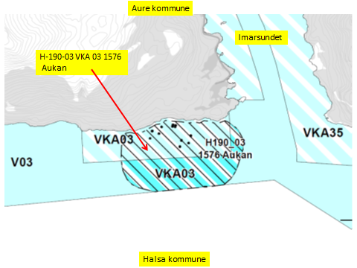

Kart: Opprinnelig Akvakultur-areal som tas ut av planen.
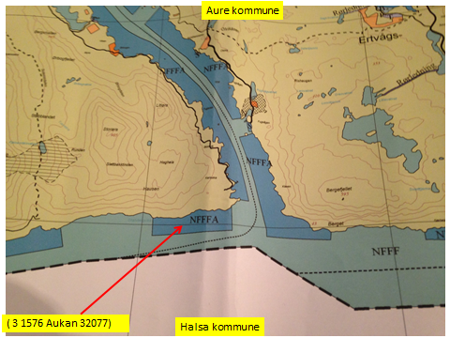

KONSEKVENSUTREDNING
TEMA | VURDERING | DATAKILDER | KONSEKVENS
Miljø og naturressurser
PLanformål: land | LNF-områder.

Bestander av anadrom laksefisk
Lakselus | Noe lakselus | Lusedata.no
Lakserømming fra merder | Få rømminger. | Fiskeridirektoratet.no
Landskap | Ingen spesielle. | Aure kommune
Kulturminner/kulturmiljø | Ingen registrerte. | Kulturminnesøk.no
...
Lokalitet i sjø | Oppdrettslokalitet: H190-04 VKA 04/24 1576 Gjerde 33617, Aure kommune.
Forslag | Endring til: Flerbruksområde VKA og Hensynsone (190) = fortøyning
Nytt areal | Utvidelse av eksisterende areal, det meste til fortøyningsareal.
 | Gammelt NFFFA areal = xx daa
 | Fortøyningsareal = yy daa
Nytt formål
 | Tilpasse Hensynsone (190) / fortøyningssone ut til 100 m utenfor
 | ankere (tilpasses lokaliteten).
Forslagsstiller | Arbeidsgruppen: Sjøområdeplan Nordmøre
Oppdrettsformål | Oppdrettsformål.
Kart: Oversikt over nye arealer
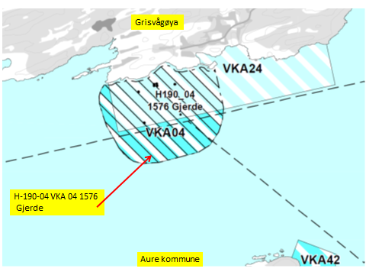

Kart: Opprinnelig Flerbuksområde med Akvakultur-areal som tas ut av planen og erstattes med VKA (NFFFA).

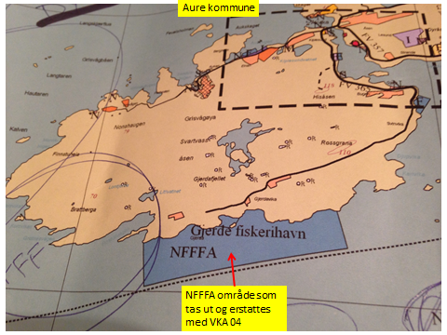

KONSEKVENSUTREDNING
TEMA | VURDERING | DATAKILDER | KONSEKVENS
Miljø og naturressurser
PLanformål: land | LNF-områder. Gjerde fiskerihavn.
 | Fritidsbebyggelse.
Bestander av anadrom laksefisk
Lakselus | Noe lakselus | Lusedata.no
Lakserømming fra merder | Få rømminger. | Fiskeridirektoratet.no
Landskap | Ingen spesielle. | Aure kommune
Kulturminner/kulturmiljø | Grisvågøya: Gjerdevika: 5 stk Bosetning-aktivitetsområder. Djupvika: 2 Skipsfunn. | Kulturminnesøk.no
...
Lokalitet i sjø | Oppdrettslokalitet: H190-05 VKA 27 1576 Storskjæret 31338, Aure kommune.
Forslag | Endring til: Flerbruksområde VKA og Hensynsone (190) = fortøyning
Nytt areal | Utvidelse av eksisterende areal, det meste til fortøyningsareal.
 | Gammelt NFFFA areal = xx daa
 | Fortøyningsareal = yy daa
Nytt formål
 | Tilpasse Hensynsone (190) / fortøyningssone ut til 100 m utenfor
 | ankere (tilpasses lokaliteten).
Forslagsstiller | Arbeidsgruppen: Sjøområdeplan Nordmøre
Oppdrettsformål | Oppdrettsformål.
Kart: Oversikt over nye arealer
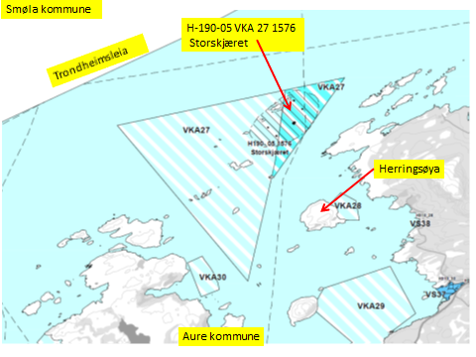

Kart: Opprinnelig Flerbruksområde med Akvakultur-areal som utvides i planen.
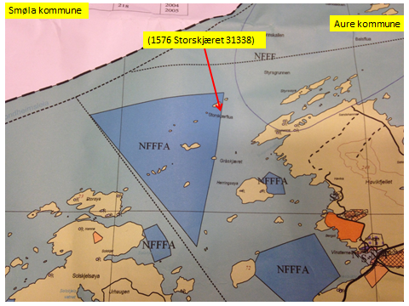

KONSEKVENSUTREDNING
TEMA | VURDERING | DATAKILDER | KONSEKVENS
Miljø og naturressurser
PLanformål: land | LNF-områder.
 | Fritidsbebyggelse.
Bestander av anadrom laksefisk
Lakselus | Noe lakselus | Lusedata.no
Lakserømming fra merder | Få rømminger. | Fiskeridirektoratet.no
...
Lokalitet i sjø | V 01 1576 Hestvika, Aure kommune.
Arealbeskrivelse | Oppdrettslokalitet i Kråksundet, NV for Tømmervåg, Tustna.
Hva er nytt i denne KU-en? | Endre formål fra oppdrettslokalitet til småbåthavn som skal anlegges i Hestvika.
Formål i dag | Område for natur, ferdsel, fiske, friluftsliv og akvakultur (NFFFA)
Aktiv/passiv mht akvakultur | Lokaliteten er ikke aktiv.
Forslag | Endring til: Bruk og vern av sjø og vassdrag med tilhørende strandsone (6001). V 01.
Nytt areal | Endring til: Bruk og vern av sjø og vassdrag med tilhørende strandsone (6001). V 01.
Nytt formål | Endring til: Bruk og vern av sjø og vassdrag med tilhørende strandsone (6001)
Forslagsstiller | Arbeidsgruppen: Sjøområdeplan Nordmøre
Oppdrettsformål | Nei.
Kart: Oversikt over nye arealer
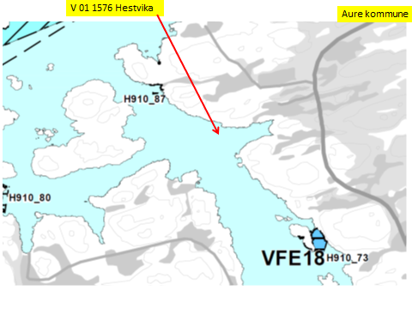

Kart: Opprinnelig NFFFA inkludert Akvakultur-areal som tas ut av planen.

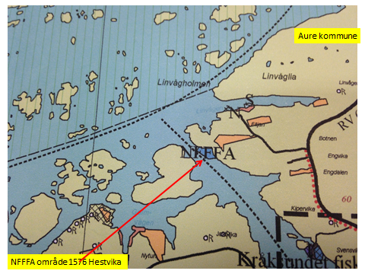

KONSEKVENSUTREDNING
TEMA | VURDERING | DATAKILDER | KONSEKVENS
Miljø og naturressurser
PLanformål: land | LNF-områder.
 | Fritidsbebyggelse.
Bestander av anadrom laksefisk
Lakselus | Ikke lakselus | Lusedata.no
Lakserømming fra merder | Ingen rømminger. | Fiskeridirektoratet.no
...
Lokalitet i sjø | V 07 1576 Rottøya Aursundet, Aure kommune.
Formål i dag | Område for natur, ferdsel, fiske, friluftsliv og akvakultur (NFFFA)
Aktiv/passiv mht akvakultur | Lokaliteten er ikke aktiv. Tidligere kveite (Ed akva).
Forslag | Endring til: Bruk og vern av sjø og vassdrag med tilhørende strandsone (6001). V 07
Nytt areal | Endring til: Bruk og vern av sjø og vassdrag med tilhørende strandsone (6001). V 07.
 | Gammelt NFFFA areal = xx daa
Forslagsstiller | Arbeidsgruppen: Sjøområdeplan Nordmøre
Oppdrettsformål | Nei.

Kart: Oversikt over nye arealer

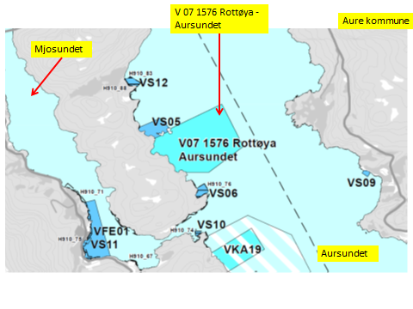

Kart: Opprinnelig Akvakultur-areal som tas ut av planen.

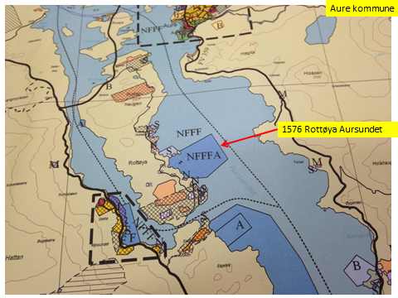

KONSEKVENSUTREDNING
TEMA | VURDERING | DATAKILDER | KONSEKVENS
Miljø og naturressurser
PLanformål: land | LNF-områder.
 | Fritidsbebyggelse.
 | Planformål: det er lagt ut områder for reiseliv på land.
Bestander av anadrom laksefisk
Lakselus |  | Lusedata.no
Lakserømming fra merder |  | Fiskeridirektoratet.no
...
Areal i sjø. | Flerbruksområde: VKA 08/01 1576 Korsnesfjorden, Aure.
Hva er nytt i denne KU-en? | Utvidelse: Kombinerte formål i sjø og vassdrag med eller uten tilhørende strandsone NFFFA (6800). VKA.
Formål i dag | Bruk og vern av sjø og vassdrag med tilhørende strandsone (6001) og
 | Kombinerte formål i sjø og vassdrag med eller uten tilhørende strandsone NFFFA (6800). xxx daa
Forslag | Endring til: formål i sjø og vassdrag med eller uten tilhørende strandsone NFFFA (6800) ut til
 | kommunegrensen mot Halsa.
Nytt arealformål | Natur, Ferdsel Fiske Friluftsliv. Akvakultur tas inn. xxx daa
Areal | Endres og utvides. "Gammelt areal VKA01" tas opp i og inkluderes i VKA 08.
Forslagsstiller | Arbeidsgruppen: Sjøområdeplan Nordmøre
Oppdrettsformål | Inkludert oppdrettsformål.
Kart: Oversikt over nye arealer
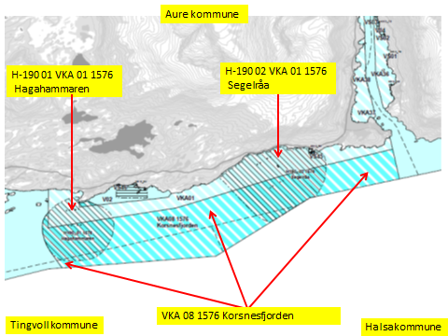

Oversikt: Område som tas ut/endres.

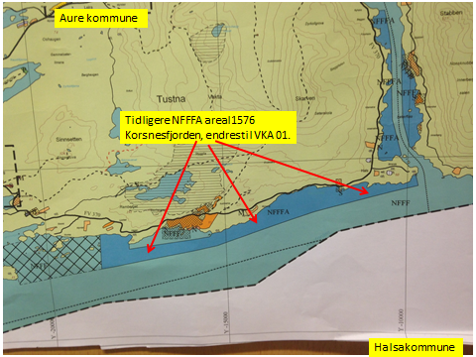

KONSEKVENSUTREDNING
TEMA | VURDERING | DATAKILDER | KONSEKVENS
Miljø og naturressurser
PLanformål: land | LNF-områder. LNF-område med spredt boligbebyggelse. Boligområde.
 | Fritidsbebebyggelse.
Bestander av anadrom laksefisk
Lakselus | Noe lakselus | Lusedata.no
Lakserømming fra merder | Få rømminger. | Fiskeridirektoratet.no
Landskap | Ingen spesielle. | Aure kommune
Kulturminner/kulturmiljø | Haganeset: gravminne. Bjørnhammmaren: gravminne. Indre Kråkanøy: Bosetning- | Kulturminnesøk.no
...
Areal i sjø. | Flerbruksområde: VKA 09/02 1576 Storhaugen, Aure.
 | Kombinerte formål i sjø og vassdrag med eller uten tilhørende strandsone NFFFA (6800). xxx daa
Forslag | Endring til: formål i sjø og vassdrag med eller uten tilhørende strandsone NFFFA (6800) VKA ut til
 | kommunegrensen mot Halsa.
Nytt arealformål | Natur, Ferdsel Fiske Friluftsliv. Akvakultur tas inn. xxx daa
Areal | Endres og utvides. "Gammelt areal VKA02" tas opp i og inkluderes i VKA 09
Forslagsstiller | Arbeidsgruppen: Sjøområdeplan Nordmøre
Oppdrettsformål | Inkludert oppdrettsformål.
Kart: Oversikt over nye arealer

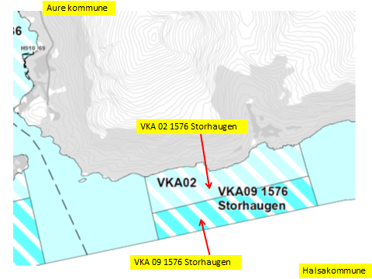

Oversikt: Område som tas ut/endres.
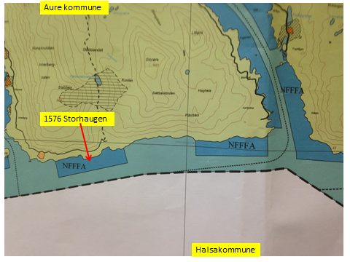

KONSEKVENSUTREDNING
TEMA | VURDERING | DATAKILDER | KONSEKVENS
Miljø og naturressurser
PLanformål: land | LNF-områder.
 | Fritidsbebyggelse.
Bestander av anadrom laksefisk
Lakselus | Noe lakselus | Lusedata.no
Lakserømming fra merder | Få rømminger. | Fiskeridirektoratet.no
...
Areal i sjø. | Flerbruksområde: VKA 10/04 1576 Sørheim, Aure.
 | Kombinerte formål i sjø og vassdrag med eller uten tilhørende strandsone NFFFA (6800). xxx daa
Forslag | Endring til: formål i sjø og vassdrag med eller uten tilhørende strandsone NFFFA (6800) VKA ut til
 | kommunegrensen mot Halsa.
Nytt arealformål | Natur, Ferdsel Fiske Friluftsliv. Akvakultur tas inn. xxx daa
Areal | Endres og utvides. "Gammelt areal VKA04" tas opp i og inkluderes i VKA 10.
Forslagsstiller | Arbeidsgruppen: Sjøområdeplan Nordmøre
Oppdrettsformål | Inkludert oppdrettsformål.
Kart: Oversikt over nye arealer

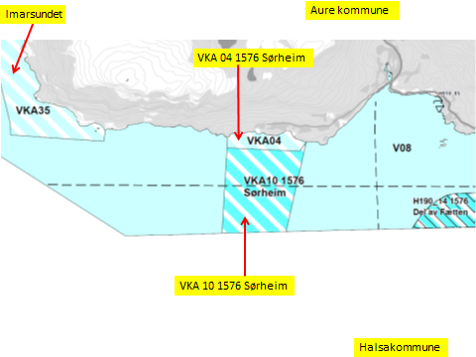

Oversikt: Område som tas ut/endres.
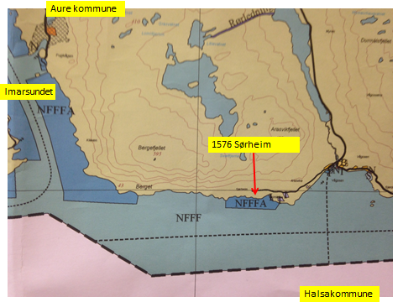

KONSEKVENSUTREDNING
TEMA | VURDERING | DATAKILDER | KONSEKVENS
Miljø og naturressurser
PLanformål: land | LNF-områder.
 | Industri.
 | Fergekai. Småbåthavn
 | Boligområde.
Bestander av anadrom laksefisk
Lakselus | Noe lakselus | Lusedata.no
...
Areal i sjø. | Areal 11 Flerbruksområde: VKA 11/05 1576 Brattset, Aure.
Formål i dag | Bruk og vern av sjø og vassdrag med tilhørende strandsone (6001) og
 | Kombinerte formål i sjø og vassdrag med eller uten tilhørende strandsone NFFFA (6800). xxx daa
Forslag | Endring til: formål i sjø og vassdrag med eller uten tilhørende strandsone NFFFA (6800) ut til
 | kommunegrensen mot Halsa.
Nytt arealformål | Natur, Ferdsel Fiske Friluftsliv. Akvakultur tas inn. xxx daa
Areal | Endres og utvides. "Gammelt areal VKA05" tas opp i og inkluderes i VKA 11.
Forslagsstiller | Arbeidsgruppen: Sjøområdeplan Nordmøre
Oppdrettsformål | Inkludert oppdrettsformål.
Kart: Oversikt over nye arealer

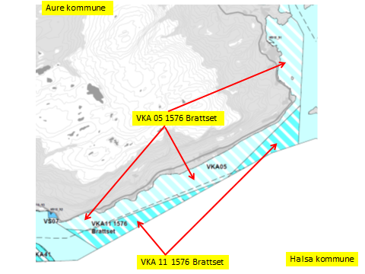

Oversikt: Område som tas ut/endres.

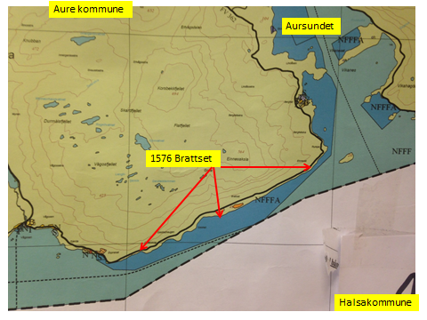

KONSEKVENSUTREDNING
TEMA | VURDERING | DATAKILDER | KONSEKVENS
Miljø og naturressurser
PLanformål: land | LNF-områder.
 | Fritidsbebyggelse.
 | Småbåthavn
 | Boligområde.
Bestander av anadrom laksefisk
Lakselus | Noe lakselus | Lusedata.no
...
Areal i sjø. | Areal 12 Flerbruksområde: VKA 12/06 1576 Digermulan, Aure.
Hva er nytt i denne KU-en? | Utvidelse: Kombinerte formål i sjø og vassdrag med eller uten tilhørende strandsone NFFFA (6800). VKA.
Formål i dag | Bruk og vern av sjø og vassdrag med tilhørende strandsone (6001) og
 | Kombinerte formål i sjø og vassdrag med eller uten tilhørende strandsone NFFFA (6800). xxx daa
Forslag | Endring til: formål i sjø og vassdrag med eller uten tilhørende strandsone NFFFA (6800) ut til
 | kommunegrensen mot Halsa.
Nytt arealformål | Natur, Ferdsel Fiske Friluftsliv. Akvakultur tas inn. xxx daa
Areal | Endres og utvides. "Gammelt areal VKA06" tas opp i og inkluderes i VKA 12.
Forslagsstiller | Arbeidsgruppen: Sjøområdeplan Nordmøre
Oppdrettsformål | Inkludert oppdrettsformål.
Kart: Oversikt over nye arealer
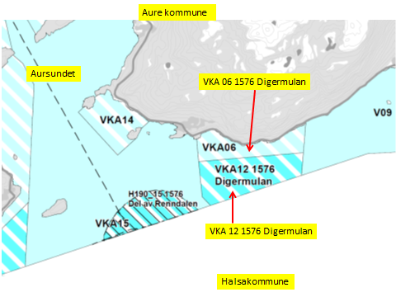

Oversikt: Område som tas ut.
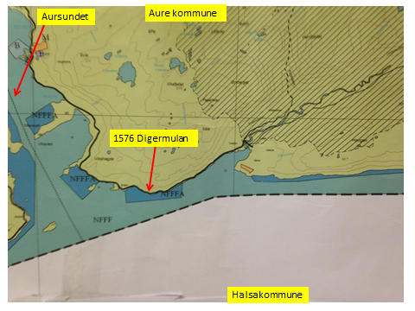

KONSEKVENSUTREDNING
TEMA | VURDERING | DATAKILDER | KONSEKVENS
Miljø og naturressurser
PLanformål: land | LNF-områder.
 | Fritidsbebyggelse.
Bestander av anadrom laksefisk
Lakselus | Noe lakselus | Lusedata.no
Lakserømming fra merder | Få rømminger. | Fiskeridirektoratet.no
Landskap | Ingen spesielle. | Aure kommune
...
Areal i sjø. | Flerbruksområde: VKA 13/07 1576 Vinjefjorden, Aure.
Formål i dag | Bruk og vern av sjø og vassdrag med tilhørende strandsone (6001) og
 | Kombinerte formål i sjø og vassdrag med eller uten tilhørende strandsone NFFFA (6800). xxx daa
Forslag | Endring til: formål i sjø og vassdrag med eller uten tilhørende strandsone NFFFA (6800) ut til
 | kommunegrensen mot Halsa/Hemne.
Nytt arealformål | Natur, Ferdsel Fiske Friluftsliv. Akvakultur tas inn. xxx daa
Areal | Endres og utvides. "Gammelt areal VKA07" tas opp i og inkluderes i VKA 13.
Forslagsstiller | Arbeidsgruppen: Sjøområdeplan Nordmøre
Oppdrettsformål | Inkludert oppdrettsformål.
Kart: Oversikt over nye arealer

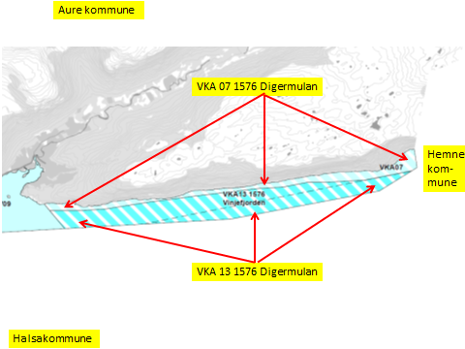

Oversikt: Område som tas ut/endres.
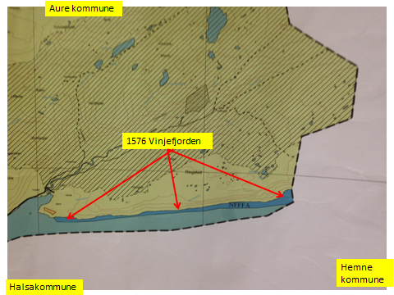

KONSEKVENSUTREDNING
TEMA | VURDERING | DATAKILDER | KONSEKVENS
Miljø og naturressurser
PLanformål: land | LNF-områder.
 | Fritidsbebyggelse.
Bestander av anadrom laksefisk
Lakselus | Noe lakselus | Lusedata.no
Lakserømming fra merder | Få rømminger. | Fiskeridirektoratet.no
Landskap | Ingen spesielle. | Aure kommune
3 stk Kulturminner/kulturmiljø | Røyrneset: Bosetning-aktivitetsområder.
...
Lokalitet i sjø | Areal: H190-14 VKA 41 1557 Del av Fætten, Aure kommune
Aktiv/passiv mht akvakultur | Lokaliteten er aktiv, Lerøy Midt.
Forslag | Ny sone. Hensynsone (190) = fortøyning
Nytt areal | Nytt areal, fortøyningsareal. Og VKA.
 | Fortøyningsareal = yy daa
Nytt formål | Tilpasse Hensynsone (190) / fortøyningssone til 100 m utenfor
 | ankere (tilpasses lokaliteten).
 | Forlengelse av lokaliteten: H190-06 VKA06 1571 Fætten 10229 i Halsa kommune.
Forslagsstiller | Arbeidsgruppen: Sjøområdeplan Nordmøre
Kart: Oversikt over nye arealer

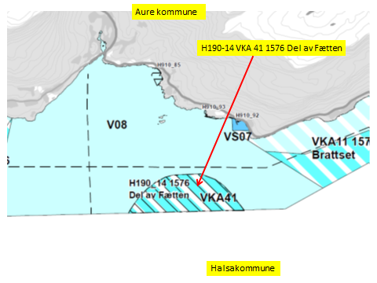

KONSEKVENSUTREDNING | Fra Fætten, Halsa.
TEMA | VURDERING | DATAKILDER | KONSEKVENS
Miljø og naturressurser
PLanformål: land | LNF-områder. LNF-område med spredt boligbebyggelse. Boligområde. Havn (680). | Halsa kommune
 | Båndlegging etter lov om naturvern (420). Fritidsbebyggelse. | Halsa kommune
 | LNF-område med spredt fritidsbebyggelse. Båndlegging etter lov om kulturminner (420). | Halsa kommune
 | Industri.
Bestander av anadrom laksefisk
Lakselus | Noe lakselus | Lusedata.no
...
Lokalitet i sjø | Areal: H190-15 VKA 15 1557 Del av Renndalen, Aure kommune
Formål i dag | Bruk og vern av sjø og vassdrag med tilhørende strandsone (6001). V 01.
Aktiv/passiv mht akvakultur | Lokaliteten er aktiv, Lerøy Midt.
Forslag | Ny sone. Hensynsone (190) = fortøyning
Nytt areal | Nytt areal, fortøyningsareal. Og VKA.
 | Fortøyningsareal = yy daa
Nytt formål | Tilpasse Hensynsone (190) / fortøyningssone til 100 m utenfor
 | ankere (tilpasses lokaliteten).
 | Forlengelse av lokaliteten: Oppdrettslokalitet: H190-07 VKA 10 1571 Renndalen 29896, Halsa kommune.
Forslagsstiller | Arbeidsgruppen: Sjøområdeplan Nordmøre
Kart: Oversikt over nye arealer
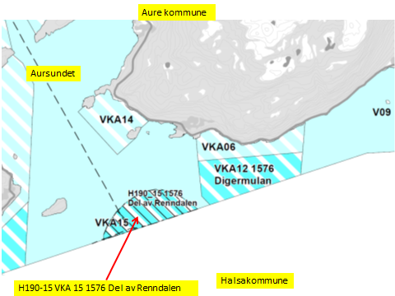

KONSEKVENSUTREDNING | Fra Renndalen, Halsa.
TEMA | VURDERING | DATAKILDER | KONSEKVENS
Miljø og naturressurser
PLanformål: land | LNF-områder. LNF-område med spredt boligbebyggelse. Boligområde. | Halsa kommune
 | Fritidsbebyggelse. Småbåthavn. | Halsa kommune
 | LNF-område med spredt fritidsbebyggelse. | Halsa kommune
 | Industri.
...
Lokalitet i sjø | Nytt akvakulturområde Børrøya (Berrøya) og utvidelse Gjerde 280417, Aure kommune.
Formål i dag | Bruk og vern av sjø og vassdrag med tilhørende strandsone (6001), dvs uten akvakultur (NFFF).
Aktiv/passiv mht akvakultur | Uten akvakultur.
Forslag | Endring til: Flerbruksområde VKA.
Nytt areal | Endring til: Flerbruksområde VKA.
Nytt formål | Endring til: Flerbruksområde VKA.
Forslagsstiller | Arbeidsgruppen: Sjøområdeplan Nordmøre
Oppdrettsformål | Ikke oppdrettsformål i dag, men ønskes endret til oppdrettsformål,
Kart: Oversikt over nye arealer

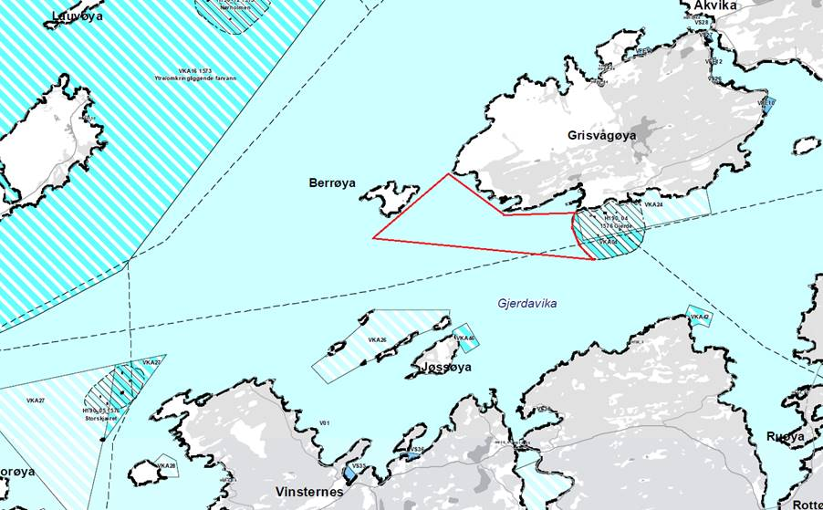

Kart: Oversiktskart over to foreslåtte nye akvakulturområder (tegnet på frihånd fra Salmars skisser og foreslåtte plankart).

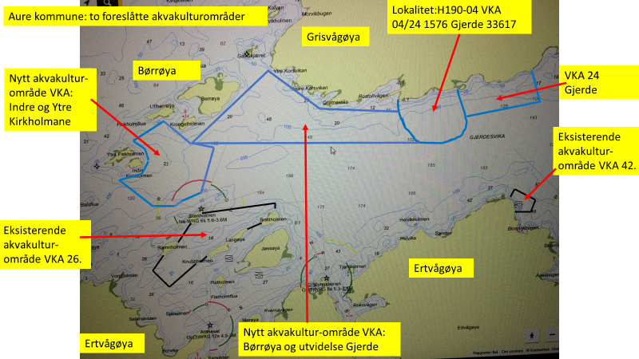

Kart: Fiskeridirektroratet oversikt over fiskeplasser.

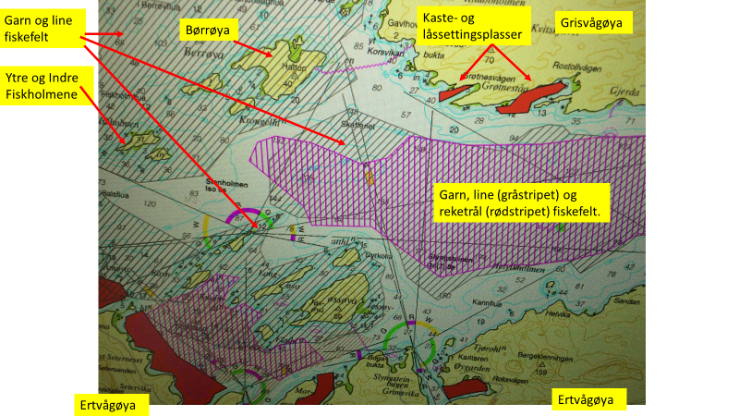

KONSEKVENSUTREDNING
TEMA | VURDERING | DATAKILDER | KONSEKVENS
Miljø og naturressurser
PLanformål: land | LNF-områder. Gjerde fiskerihavn.
 | Fritidsbebyggelse.
Bestander av anadrom laksefisk
Lakselus | Noe lakselus | Lusedata.no
Lakserømming fra merder | Få rømminger. | Fiskeridirektoratet.no
Landskap | Det er Viktig naturtype: Naturbeitemark på Børrøya og ved sørlige delen av Gjerde. | Aure kommune
Kulturminner/kulturmiljø | Grisvågøya: Gjerdevika: 5 stk Bosetning-aktivitetsområder. Djupvika: 2 Skipsfunn. | Kulturminnesøk.no
...
Lokalitet i sjø | Nytt akvakulturområde Indre- og Ytre Fiskholmen, Aure kommune.
Hva er nytt i denne KU-en? | Salmar fremmer ønske om areal for etablering av havbruk/akvakulturanlegg.
Formål i dag | Bruk og vern av sjø og vassdrag med tilhørende strandsone (6001), dvs uten akvakultur (NFFF).
Aktiv/passiv mht akvakultur | Uten akvakultur.
Forslag | Endring til: Flerbruksområde VKA.
Nytt areal | Endring til: Flerbruksområde VKA.
Nytt formål | Endring til: Flerbruksområde VKA.
Forslagsstiller | Arbeidsgruppen: Sjøområdeplan Nordmøre
Oppdrettsformål | Ikke oppdrettsformål i dag, ønskes endret til oppdrettsformål,
Kart: Oversikt over nye arealer

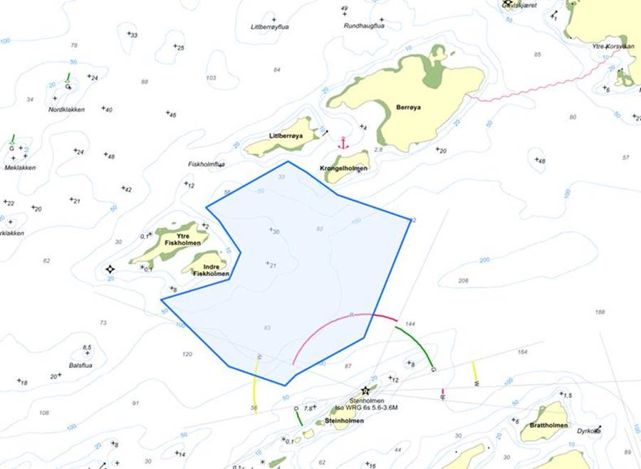

Kart: Oversiktskart over to foreslåtte nye akvakulturområder (tegnet på frihånd fra Salmars skisser og foreslåtte plankart).
...

